OG 5 Südseite
 |  |  | 1 | 5 | 9 | 16 | 20
 |  |  | 2 | 6 | 10 | 17 | 21
 |  |  | 3 | 7 | 11 | 18 | 22
 |  |  | 4 | 8 | 12 | 19 | 23

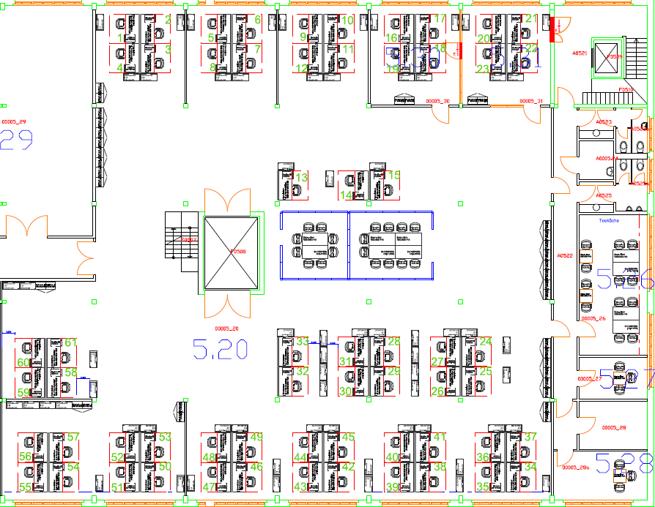

Gruppe 4 Gruppe 5
 |  |  |  |  |  |  |  | Gruppe 4 | Gruppe 5
 |  |  |  |  |  |  |  | 13 | 14
 |  |  |  |  |  |  |  | 13A neu | 15

Gruppe 1 Gruppe 2 Gruppe 3

60 | 61
59 | 58

 |  |  |  |  |  |  |  |  | oder gruppenweise:

 |  |  |  |  |  |  |  |  | Gruppe 1 | Gruppe 2 | Gruppe 3
 |  |  |  |  |  |  |  |  | 32 | 28 | 25
 |  |  |  |  |  |  |  |  | 33 | 29 | 26
 |  |  |  |  |  |  |  |  |  | 30 | 27
 |  |  |  |  |  |  |  |  |  | 31 | 28

 |  | 54 | 50 | 46 | 42 | 38 | 34
 |  | 55 | 51 | 47 | 43 | 39 | 35
 |  | 56 | 52 | 48 | 44 | 40 | 36
 |  | 57 | 53 | 49 | 45 | 41 | 37

OG 2 Südseite
1 | 5 | 9 | 13 | 17 | 25
2 | 6 | 10 | 14 | 18 | 26
3 | 7 | 11 | 15
4 | 8 | 12 | 16 |  |  |  | Gruppe 1 | Gruppe 2 | Gruppe 3
 |  |  |  |  |  |  | 19 | 21 | 23
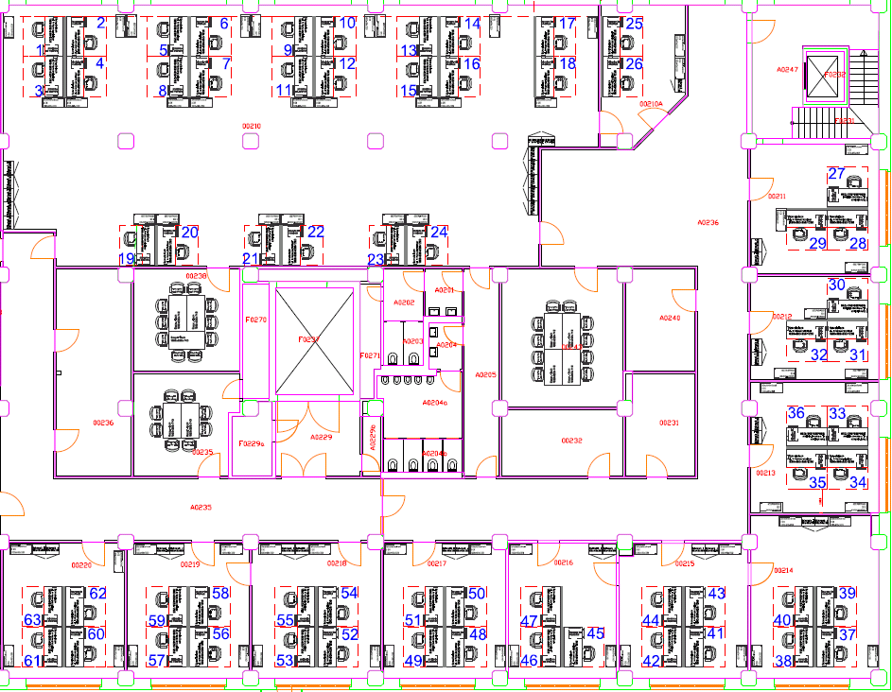
 |  |  |  |  |  |  | 20 | 22 | 24

 |  |  |  |  |  |  |  | 27
 |  |  |  |  |  |  | 29 | 28
Gruppe 1 Gruppe 2 Gruppe 3

 |  |  |  |  |  |  |  | 30
 |  |  |  |  |  |  | 32 | 31

 |  |  |  |  |  |  | 36 | 33
 |  |  |  |  |  |  | 35 | 34

60 | 56 | 52 | 48 | 45 | 41 | 37
61 | 57 | 53 | 49 | 46 | 42 | 38
62 | 58 | 54 | 50 | 47 | 43 | 39
63 | 59 | 55 | 51 |  | 44 | 40

EG
 | Gruppe 1 | Gruppe 2 | Gruppe 3 | Gruppe 4 | Gruppe 5 |  |  |  |  | 1
 | 46 | 44 | 42 | 40 | 38 |  |  |  |  | 2
 | 47 | 45 | 43 | 41 | 39 |  |  |  |  | 3
 |  |  |  |  |  |  |  |  |  | 4
 |  |  |  |  |  |  |  |  |  | 5
 | Gruppe 6 | Gruppe 7 | Gruppe 8 | Gruppe 9 | Gruppe 10 |  |  |  |  | 6
 | 37 | 35 | 33 | 31 | 29 |  |  |  |  | 7
 | 38 | 36 | 34 | 32 | 30 |  |  |  |  | 8
 |  |  |  |  |  |  |  |  |  | 8A Neu zu stellen
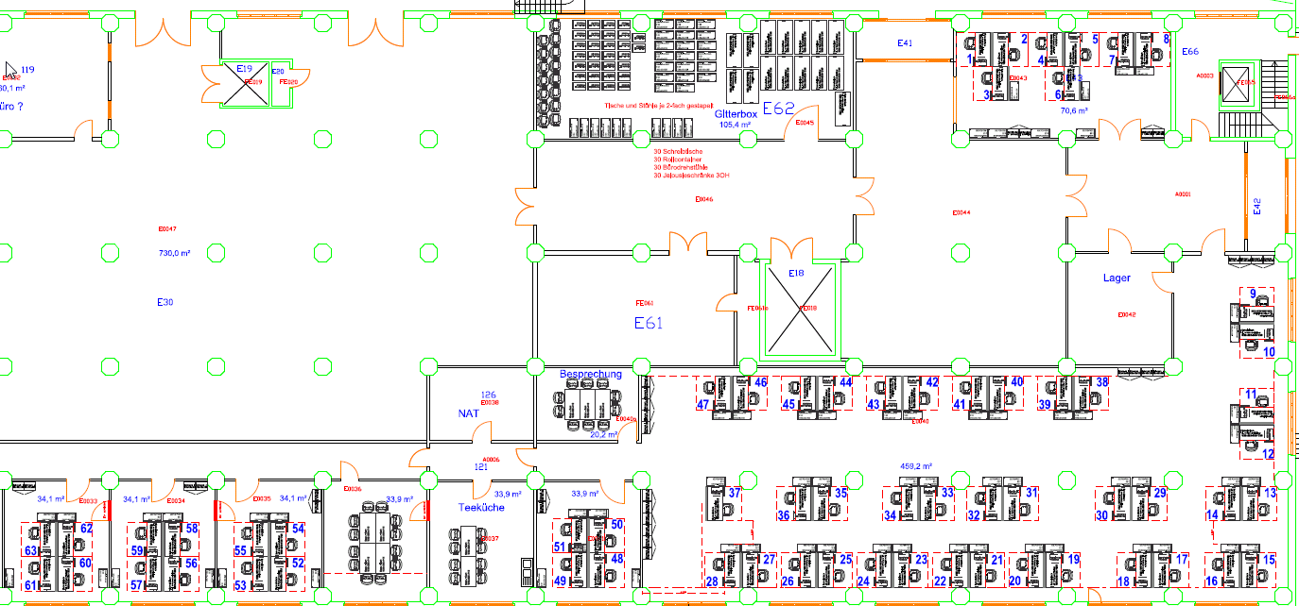

 |  |  |  |  |  |  |  |  |  |  |  |  | 9
 |  |  |  |  |  |  |  |  |  |  |  |  | 10

Gruppe 1 Gruppe 2 Gruppe 3 Gruppe 4 Gruppe 5 Gruppe 6 Gruppe 7 Gruppe 8 Gruppe 9 Gruppe 10
 |  |  |  |  |  |  |  |  |  |  |  |  | 11
 |  |  |  |  |  |  |  |  |  |  |  |  | 12

 |  |  |  |  |  |  |  |  |  |  |  |  | 13
 |  |  |  |  |  |  |  |  |  |  |  |  | 14

60 | 56 | 52 |  |  | 48 | 27 | 25 | 23 | 21 | 19 | 17 | 15
61 | 57 | 53 |  |  | 49 | 28 | 26 | 24 | 22 | 20 | 18 | 16
62 | 58 | 54 |  |  | 50
63 | 59 | 55 |  |  | 51

OG 1
1 | 3 | 9 | 11 |  |  |  | 38 | 42 | 44 | 46 | 48 | 52 | 54
2 | 4 | 10 | 13 |  |  |  | 39 | 43 | 45 | 47 | 49 | 53 | 55
5 | 7 | 12 | 14 |  |  |  | 40 |  |  |  | 50 | 57 | 56
6 | 8 |  |  |  |  |  | 41 |  |  |  | 51 | 58
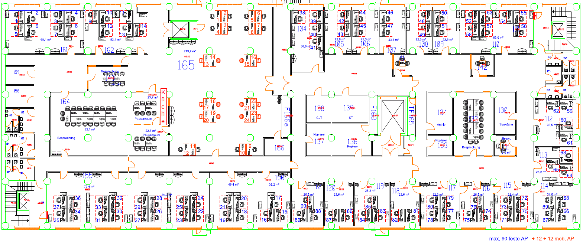

 |  |  |  |  |  |  |  |  |  |  |  |  |  |  | 62 | 59

 |  |  |  |  |  |  |  |  |  |  |  |  |  |  | 60 | 61

 |  |  |  |  |  |  |  |  |  |  |  |  |  |  |  | 63
 |  |  |  |  |  |  |  |  |  |  |  |  |  |  | 65 | 64

 | 34 | 30 | 26 | 22 | 18 | 15 | 88 | 86 | 83 | 81 | 77 | 74 | 70 | 66
 | 35 | 31 | 27 | 23 | 19 | 16 | 89 | 87 | 84 | 82 | 78 | 75 | 71 | 67
 | 36 | 32 | 28 | 24 | 20 | 17 | 90 |  | 85 |  | 79 | 76 | 72 | 68
 | 37 | 33 | 29 | 25 | 21 |  |  |  |  |  | 80 |  | 73 | 69

OG 5 Nordseite
1 | 5 | 9 | 13 |  | 15
2 | 6 | 10 | 14 |  | 16
3 | 7 | 11 |  |  | 17
4 | 8 | 12 |  |  | 18

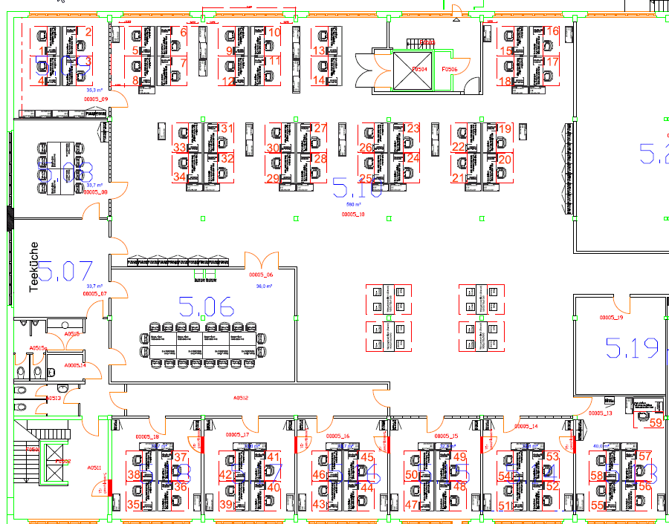

 |  |  |  |  |  |  | Gruppe 1 | Gruppe 2 | Gruppe 3 | Gruppe 4
 |  |  |  |  |  |  | 31 | 27 | 23 | 19
 |  |  |  |  |  |  | 32 | 28 | 24 | 20
 |  |  |  |  |  |  | 33 | 29 | 25 | 21
 |  |  |  |  |  |  | 34 | 30 | 26 | 22

Gruppe 1 Gruppe 2 Gruppe 3 Gruppe 4

 |  |  |  |  |  |  | 59

 | 35 | 39 | 43 | 47 | 51 | 55
 | 36 | 40 | 44 | 48 | 52 | 56
 | 37 | 41 | 45 | 49 | 53 | 57
 | 38 | 42 | 46 | 50 | 54 | 58

OG 2 Nordseite
1 | 5 | 9 | 13 |  | 16 | 20
2 | 6 | 10 | 14 |  | 17 | 21
3 | 7 | 11 | 15 |  | 18
4 | 8 | 12 |  |  | 19

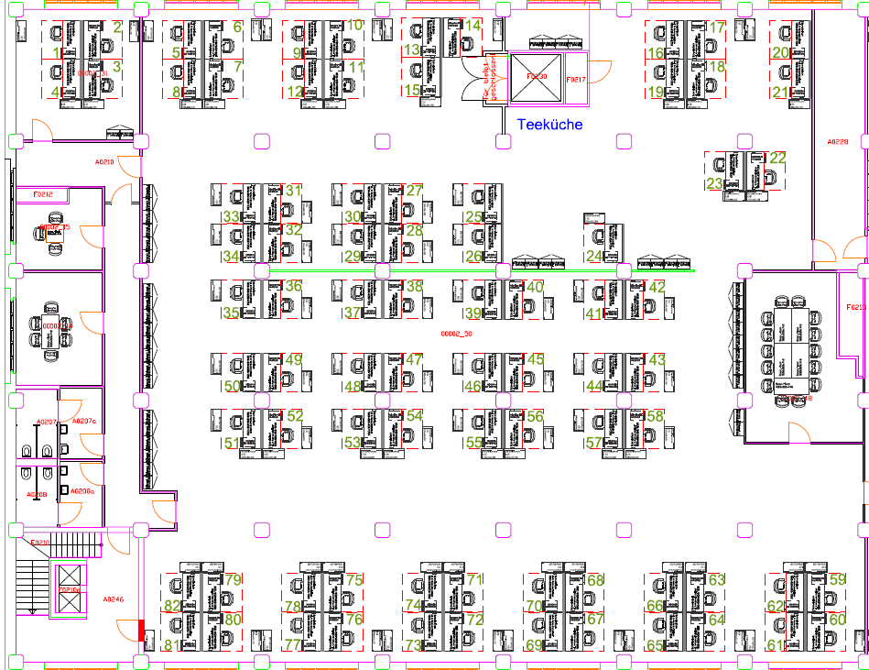

Gruppe 5
Gruppe 1 Gruppe 2 Gruppe 3
Gruppe 4
 |  |  |  |  |  |  | Gruppe 1 | Gruppe 2 | Gruppe 3 | Gruppe 4 | Gruppe 5
 |  |  |  |  |  |  | 31 | 27 | 25 | 24 | 22
 |  |  |  |  |  |  | 32 | 28 | 26 |  | 23
 |  |  |  |  |  |  | 33 | 29
 |  |  |  |  |  |  | 34 | 30

Grup-pen 6 - 9
 |  |  |  |  |  |  | Gruppe 6 | Gruppe 7 | Gruppe 8 | Gruppe 9
 |  |  |  |  |  |  | 35 | 37 | 39 | 41
 |  |  |  |  |  |  | 36 | 38 | 40 | 42

Grup- pen 10 - 13
 |  |  |  |  |  |  | Gruppe 10 | Gruppe 11 | Gruppe 12 | Gruppe 13
 |  |  |  |  |  |  | 49 | 47 | 45 | 43
 |  |  |  |  |  |  | 50 | 48 | 46 | 44
Grup- pen 14 - 17

 |  |  |  |  |  |  | Gruppe 14 | Gruppe 15 | Gruppe 16 | Gruppe 17
 |  |  |  |  |  |  | 51 | 53 | 55 | 57
 |  |  |  |  |  |  | 52 | 54 | 56 | 58

 | 79 | 75 | 71 | 67 | 63 | 59
 | 80 | 76 | 72 | 68 | 64 | 60
 | 81 | 77 | 73 | 69 | 65 | 61
 | 82 | 78 | 74 | 70 | 66 | 62

